Ringkasan
PT Bundamedik Tbk (BMHS) - Ringkasan data fundamental FY2020-FY2025
Rumah sakit & klinik fertilisasi (IVF) | sumber: laporan keuangan konsolidasian audited | gratis & terbuka | BUKAN rekomendasi investasi

Penting: Dokumen ini hanya ringkasan informasi dan analisis data fundamental yang bersumber dari laporan keuangan publik (audited) PT Bundamedik Tbk. Dokumen ini BUKAN saran atau rekomendasi investasi, bukan ajakan membeli, menjual, atau menahan efek apa pun, dan tidak memuat target atau penilaian nilai wajar. Proyeksi bersifat ilustratif dan dapat berbeda jauh dari realisasi. Data dapat mengandung kesalahan ekstraksi; selalu cek ke laporan asli. Dokumen ini disusun dengan bantuan kecerdasan buatan (AI) dari laporan keuangan publik; kemungkinan kesalahan tetap ada, harap verifikasi ke sumber.

Ringkasan Eksekutif / Highlights
• Pendapatan neto FY2025 Rp1.614,3 miliar (+3,8% vs FY2024). Puncak FY2021 (Rp1.890,8 miliar) didorong layanan COVID-19; pertumbuhan rata-rata FY2022-2025 -0,9% per tahun.
• Rawat jalan menjadi penopang: pendapatan bruto rawat jalan tumbuh 6,7% per tahun (FY2022-2025), sementara rawat inap dan IVF cenderung datar.
• Margin EBITDA turun dari 29,6% (FY2021) dan 20,2% (FY2022) ke 13,4% (FY2025). Laba bersih FY2025 Rp29,7 miliar; porsi ke kepentingan nonpengendali 58%, sehingga laba pemilik induk hanya Rp12,4 miliar (Rp1,44 per saham).
• Potongan penjualan naik konsisten dari 1,6% pendapatan bruto (FY2020) menjadi 6,3% (FY2025).
• Utang bank + obligasi konversi naik ke Rp1.216 miliar (FY2025); utang neto termasuk sewa Rp529 miliar = 2,5x EBITDA. Arus kas operasi FY2023-2024 lemah (Rp51,4 & Rp34,0 miliar), lalu pulih di FY2025 (Rp250,6 miliar).
• Data 6 tahun direkonsiliasi dengan 510 cek; 35 selisih di laporan sumber sudah diperkirakan dan dijelaskan (lihat bagian tanda perhatian & sheet Temuan).

Indikator utama (Rp miliar, kecuali disebut lain) - rumus hidup dari sheet IS/BS/CF/Rasio
Indikator | FY2020A | FY2021A | FY2022A | FY2023A | FY2024A | FY2025A
Pendapatan neto | 1,148.1 | 1,890.8 | 1,658.7 | 1,488.2 | 1,554.7 | 1,614.3
Pertumbuhan |  | 64.7% | (12.3%) | (10.3%) | 4.5% | 3.8%
Potongan penjualan % bruto | 1.6% | 2.9% | 3.6% | 4.5% | 6.0% | 6.3%
EBITDA | 235.3 | 560.1 | 335.8 | 215.5 | 211.4 | 215.8
Margin EBITDA | 20.5% | 29.6% | 20.2% | 14.5% | 13.6% | 13.4%
Laba tahun berjalan | 118.5 | 354.6 | 128.9 | 16.2 | 18.9 | 29.7
Laba pemilik entitas induk | 88.8 | 214.5 | 83.2 | 7.5 | 11.9 | 12.4
Porsi laba ke NCI | 25.0% | 39.5% | 35.4% | 54.0% | 36.8% | 58.1%
ROE (rata-rata ekuitas induk) |  | 16.8% | 5.3% | 0.5% | 0.7% | 0.7%
Arus kas operasi | 190.4 | 349.4 | 131.1 | 51.4 | 34.0 | 250.6
Capex | 49.6 | 298.2 | 301.7 | 209.4 | 173.7 | 218.9
Utang neto (utang + sewa - kas) | 187.2 | (157.7) | 302.1 | 497.9 | 380.6 | 529.2
Utang neto / EBITDA (x) | 0.80x | (0.28x) | 0.90x | 2.31x | 1.80x | 2.45x
DSO piutang (hari) | 39.1 | 30.3 | 25.2 | 27.1 | 34.0 | 36.6
Tarif pajak efektif | 18.3% | 22.4% | 27.1% | 59.8% | 51.0% | 34.5%
Catatan: kolom FY2020 memakai basis asli (sebelum penyajian kembali); perbandingan FY2020 vs FY2021 tidak sebanding. EBITDA = laba usaha + penyusutan + amortisasi aset hak-guna & properti investasi.

Tren 6 tahun
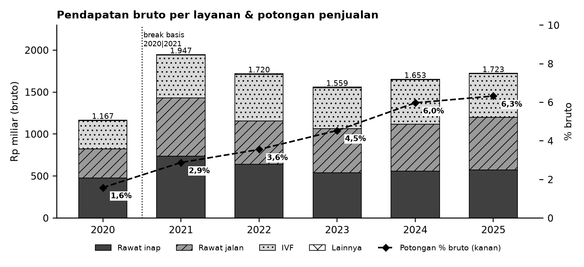

Batang = pendapatan bruto per layanan (arsir berbeda per layanan); garis putus-putus = potongan penjualan sebagai % pendapatan bruto (sumbu kanan).

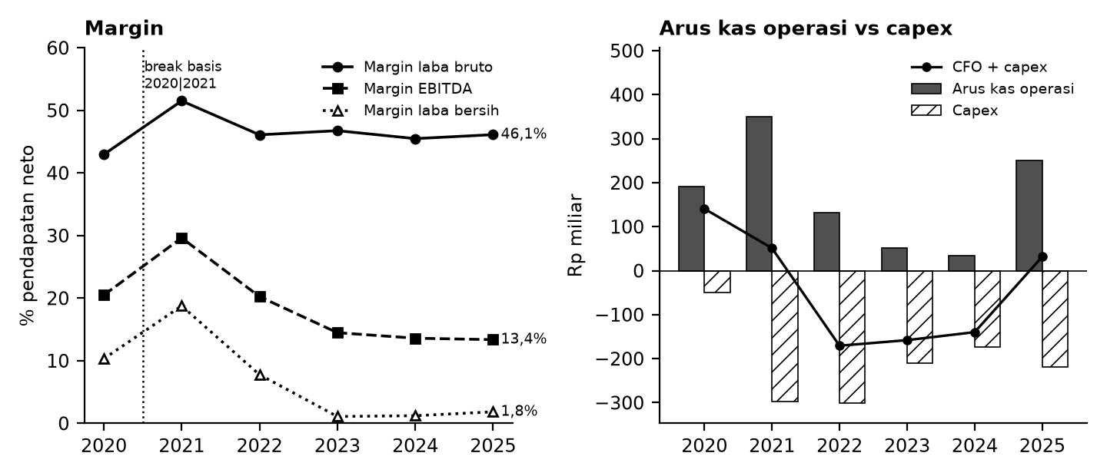

Kiri: margin terhadap pendapatan neto. Kanan: arus kas operasi (abu-abu), capex (arsir), dan selisihnya (garis). Pembayaran sewa FY2020-2023 tidak tersaji terpisah di laporan arus kas.

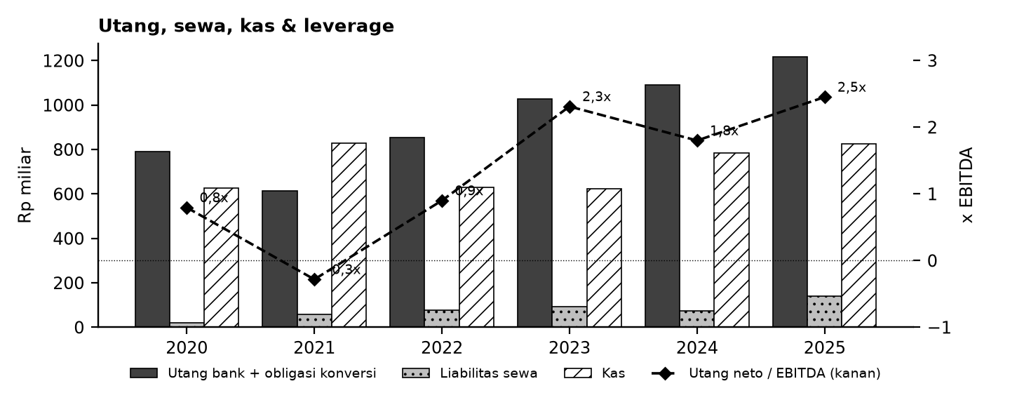

Tanda perhatian dari laporan keuangan (bahasa sederhana)
1. Basis data 2020 berbeda - Laporan 2021 dan 2020 disajikan ulang setelah penggabungan entitas sepengendali (DGNS). Kolom 2020 di sini memakai angka asli, jadi lonjakan 2020 -> 2021 sebagian karena perubahan basis, bukan murni pertumbuhan. (Temuan B1, B5)
2. Potongan penjualan terus naik - Diskon kepada pasien/penjamin naik dari 1,6% ke 6,3% pendapatan bruto dalam 5 tahun tanpa penjelasan di laporan. (Temuan B6)
3. Baris arus kas 2024 tercetak ganda - Di laporan FY2025, baris "investasi saham" 2024 bernilai sama persis dengan pembelian aset tetap (Rp163,4 miliar) dan tidak cocok dengan subtotal; di sini diperlakukan sebagai salah cetak (nilai 0). (Temuan c)
4. Bunga sewa 2025 tidak masuk akal - Catatan sewa menyebut bunga Rp42,2 miliar atas liabilitas sewa rata-rata ~Rp107 miliar (~40%), dan angka itu tidak terlihat di beban keuangan. Kemungkinan salah pembagian pokok/bunga. (Temuan g)
5. Angka kepentingan nonpengendali tidak konsisten - Baris "Jumlah" di catatan NCI 2025 berbeda Rp0,54 miliar dari penjumlahan per entitas; penjumlahan per entitas yang cocok dengan laporan laba rugi. Laba yang besar mengalir ke pemegang saham minoritas entitas anak. (Temuan e)
6. Revaluasi aset tetap 2025 berbeda antar tabel - Kenaikan nilai aset (revaluasi) 2025 tercatat Rp231,1 miliar di laba rugi tetapi Rp234,1 miliar di tabel aset tetap dan Rp233,0 miliar di tabel lain. (Temuan a, a2)
7. Jumlah saham di catatan laba per saham - Catatan laba per saham menulis 7,46 miliar saham, padahal modal disetor setara 8,60 miliar saham. EPS 2021 tercetak Rp44 vs ~Rp25 bila dihitung dengan 8,60 miliar saham. (Temuan d, B4)
8. Arus kas sewa tidak tersaji terpisah 2020-2023 - Pembayaran sewa baru muncul sebagai baris tersendiri mulai 2024, sehingga arus kas operasi antar tahun tidak sepenuhnya sebanding. (Temuan B9)
Selisih kecil lain (salah ketik Rp1 miliar di catatan restatement 2020, selisih Rp1-Rp140 ribu, CALK 2020) tercatat lengkap di sheet Temuan dan Rekonsiliasi. Tanda perhatian bukan tuduhan kecurangan; ini daftar hal yang perlu dicek ulang ke laporan asli.

Lisensi & format
© 2026 Ryant Gabein Pasaribu. Kompilasi, struktur, metodologi, kode akun standar, dan analisis dalam file ini adalah ciptaan Ryant Gabein Pasaribu. Dilisensikan di bawah Creative Commons Atribusi 4.0 Internasional (CC BY 4.0): bebas digunakan dan dibagikan dengan wajib mencantumkan atribusi "Ryant Gabein Pasaribu" dan menyertakan tautan lisensi https://creativecommons.org/licenses/by/4.0/deed.id. Data laporan keuangan bersumber dari laporan publik emiten.
Format lain (gratis, bukan tingkatan akses): versi Akademik (data, rasio, rekonsiliasi lengkap) dan versi Pro (model Excel dengan proyeksi ilustratif & template DCF kosong).

Sumber & metode
FY2020: LK FY2021 - angka asli sebelum penyajian kembali (memo versi restated 2020 tersedia di file Excel); FY2021: LK FY2022 - disajikan kembali (DGNS dikonsolidasi, PSAK 38); FY2022: LK FY2023 - komparatif setelah reklasifikasi; FY2023: LK FY2023; FY2024: LK FY2025 - komparatif; FY2025: LK FY2025.
Angka diekstrak dari PDF laporan keuangan ke data terstruktur, lalu dicek silang (510 cek: subtotal, neraca seimbang, kas, CALK vs laporan). Rasio dihitung dengan rumus terbuka di sheet Rasio.

Disclaimer
Dokumen ini hanya ringkasan informasi dan analisis data fundamental yang bersumber dari laporan keuangan publik (audited) PT Bundamedik Tbk. Dokumen ini BUKAN saran atau rekomendasi investasi, bukan ajakan membeli, menjual, atau menahan efek apa pun, dan tidak memuat target atau penilaian nilai wajar. Proyeksi bersifat ilustratif dan dapat berbeda jauh dari realisasi. Data dapat mengandung kesalahan ekstraksi; selalu cek ke laporan asli. Dokumen ini disusun dengan bantuan kecerdasan buatan (AI) dari laporan keuangan publik; kemungkinan kesalahan tetap ada, harap verifikasi ke sumber. Penyusun tidak bertanggung jawab atas keputusan apa pun yang diambil berdasarkan dokumen ini. Dokumen ini disusun pada 26-10-2026.

Status model v1.2 (pendanaan & sanity)
Sanity: OK: 12 | PERINGATAN: 1 | N/A - isi input: 9 | Rekonsiliasi: SEMUA 510 CEK SESUAI EKSPEKTASI
Kas proyeksi dijaga >= kas minimum melalui revolver (Debt_Schedule); FUNDING GAP ditandai bila kebutuhan melebihi limit. Valuasi (DCF/Comps) kosong sampai pengguna mengisi input pasar - bukan nilai wajar/target/rekomendasi.

Dashboard
Dashboard - historis FY2020-FY2025 & proyeksi ilustratif FY2026-FY2030 (skenario aktif)
Rp miliar. Kolom E = Proyeksi ILUSTRATIF berbasis asumsi transparan - bukan rekomendasi investasi, bukan target, bukan nilai wajar. Tidak ada nilai per saham/target di sheet ini.
 | Skenario aktif: | Base
 | Indikator | FY2020A | FY2021A | FY2022A | FY2023A | FY2024A | FY2025A | FY2026E | FY2027E | FY2028E | FY2029E | FY2030E | Catatan
 | Pendapatan neto | 1,148.1 | 1,890.8 | 1,658.7 | 1,488.2 | 1,554.7 | 1,614.3 | 1,683.0 | 1,758.4 | 1,837.8 | 1,921.5 | 2,009.7
 | Pertumbuhan pendapatan |  | 64.7% | (12.3%) | (10.3%) | 4.5% | 3.8% | 4.3% | 4.5% | 4.5% | 4.6% | 4.6%
 | EBITDA | 235.3 | 560.1 | 335.8 | 215.5 | 211.4 | 215.8 | 242.3 | 253.2 | 264.6 | 276.7 | 289.4
 | Margin EBITDA | 20.5% | 29.6% | 20.2% | 14.5% | 13.6% | 13.4% | 14.4% | 14.4% | 14.4% | 14.4% | 14.4%
 | Laba tahun berjalan | 118.5 | 354.6 | 128.9 | 16.2 | 18.9 | 29.7 | 12.0 | 18.4 | 25.4 | 32.7 | 35.0
 | Laba pemilik entitas induk | 88.8 | 214.5 | 83.2 | 7.5 | 11.9 | 12.4 | 6.6 | 10.1 | 14.0 | 18.0 | 19.2
 | Arus kas operasi | 190.4 | 349.4 | 131.1 | 51.4 | 34.0 | 250.6 | 158.1 | 174.3 | 185.5 | 197.1 | 204.0
 | Capex | (49.6) | (298.2) | (301.7) | (209.4) | (173.7) | (218.9) | (202.0) | (211.0) | (220.5) | (230.6) | (241.2)
 | FCF setelah sewa | 140.8 | 51.3 | (170.6) | (157.9) | (163.7) | (67.0) | (95.5) | (88.4) | (86.7) | (85.1) | (88.8)
 | Kas akhir | 625.0 | 829.8 | 629.3 | 622.1 | 783.3 | 826.6 | 565.3 | 318.1 | 70.1 | 48.0 | 50.2
 | Utang neto (utang + sewa - kas) | 187.2 | (157.7) | 302.1 | 497.9 | 380.6 | 529.2 | 636.6 | 729.7 | 823.8 | 919.1 | 1,021.0
 | Utang neto / EBITDA | 0.80x | (0.28x) | 0.90x | 2.31x | 1.80x | 2.45x | 2.63x | 2.88x | 3.11x | 3.32x | 3.53x
 | ROE |  | 16.8% | 5.3% | 0.5% | 0.7% | 0.7% | 0.3% | 0.5% | 0.7% | 0.9% | 1.0%
 | Cek balance BS_Proj (harus 0) | - | - | - | - | - | - | - | - | - | - | -
 | Status rekonsiliasi | SEMUA 510 CEK SESUAI EKSPEKTASI

Pendapatan & EBITDA (Rp miliar; E = ilustratif)
Margin EBITDA (E = ilustratif)

Arus kas (Rp miliar; E = ilustratif)
Utang neto / EBITDA (x)

 | BASE / BULL / BEAR BERDAMPINGAN (rumus; Rp miliar) - Proyeksi ILUSTRATIF berbasis asumsi transparan - bukan rekomendasi investasi, bukan target, bukan nilai wajar.
 | Indikator | Base FY2026E | Base FY2027E | Base FY2028E | Base FY2029E | Base FY2030E | Bull FY2026E | Bull FY2027E | Bull FY2028E | Bull FY2029E | Bull FY2030E | Bear FY2026E | Bear FY2027E | Bear FY2028E | Bear FY2029E | Bear FY2030E
 | Pendapatan | 1,683.0 | 1,758.4 | 1,837.8 | 1,921.5 | 2,009.7 | 1,735.1 | 1,859.3 | 1,993.2 | 2,137.8 | 2,293.8 | 1,606.5 | 1,619.5 | 1,633.1 | 1,647.3 | 1,662.1
 | EBITDA | 242.3 | 253.2 | 264.6 | 276.7 | 289.4 | 298.4 | 319.8 | 342.8 | 367.7 | 394.5 | 192.8 | 194.3 | 196.0 | 197.7 | 199.5
 | Laba induk | 6.6 | 10.1 | 14.0 | 18.0 | 19.2 | 37.6 | 46.5 | 55.6 | 65.2 | 74.5 | (22.7) | (23.7) | (24.1) | (28.8) | (35.8)
 | Kas akhir | 565.3 | 318.1 | 70.1 | 48.0 | 50.2 | 631.3 | 408.8 | 183.8 | 53.4 | 57.3 | 461.0 | 143.2 | 40.8 | 41.2 | 41.6
 | FCFF (CFO + CFI + sewa + bunga neto setelah pajak) | (52.4) | (46.6) | (46.6) | (46.5) | (46.5) | 6.7 | (9.0) | (6.7) | (4.2) | (1.4) | (146.8) | (111.0) | (110.7) | (112.4) | (115.2)
 | Utang neto / EBITDA | 2.63x | 2.88x | 3.11x | 3.32x | 3.53x | 1.91x | 2.00x | 2.07x | 2.13x | 2.18x | 3.84x | 4.66x | 5.44x | 6.24x | 7.08x
 | Saldo revolver | - | - | - | 227.2 | 485.3 | - | - | - | 97.1 | 332.9 | - | - | 213.0 | 535.1 | 868.6
 | Funding gap | - | - | - | - | - | - | - | - | - | - | - | - | - | - | -
 | Cek neraca (harus 0) | - | - | - | - | - | - | - | - | - | - | - | - | - | - | -
 | Status sanity | OK: 12 | PERINGATAN: 1 | N/A - isi input: 9

DCF_Template
Template DCF (input pasar KOSONG - isi input)
Semua input pasar kosong (sel kuning) + kolom sumber & tanggal. Bila input belum lengkap seluruh hasil kosong ("N/A - isi input"). Hasil sepenuhnya bergantung pada input pengguna; BUKAN nilai wajar, target harga, atau rekomendasi. Proyeksi ILUSTRATIF berbasis asumsi transparan - bukan rekomendasi investasi, bukan target, bukan nilai wajar.

 | INPUT (kosong = template tidak menghitung) | Nilai | Sumber | Tanggal
 | Suku bunga bebas risiko (Rf)
 | Equity risk premium (ERP)
 | Beta (levered)
 | Premi tambahan (ukuran/spesifik; isi 0 bila tidak dipakai)
 | Biaya utang sebelum pajak (Kd)
 | Bobot utang target D/(D+E)
 | Pertumbuhan terminal (g)
 | Exit multiple EV/EBITDA (x)
 | Harga saham pasar (Rp) - hanya untuk pembanding
 | Porsi tahun pertama yang tersisa (stub, 0-1) | 1.00
 | Konvensi pertengahan tahun (1 = ya, 0 = akhir tahun) | 1
 | Tarif pajak untuk NOPAT & Kd (link Asumsi statutory) | 22.0%
 | Jumlah saham (link Asumsi) | 8,603,416,176
 | Status input | N/A - isi input
 | Biaya ekuitas Ke = Rf + beta x ERP + premi
 | WACC = (1-wd) x Ke + wd x Kd x (1-t)

 | FCFF (skenario aktif) | FY2026E | FY2027E | FY2028E | FY2029E | FY2030E | Catatan / sumber
 | Arus kas operasi | 158,143,151,340 | 174,305,692,241 | 185,481,488,107 | 197,144,877,539 | 204,004,415,163
 | Tambah: beban bunga neto setelah pajak | 43,076,820,616 | 41,776,901,349 | 40,172,587,514 | 38,588,045,716 | 42,345,303,079
 | Arus kas investasi (capex) | (201,954,878,006) | (211,004,301,772) | (220,535,733,984) | (230,578,371,695) | (241,163,319,447)
 | Pembayaran sewa (diperlakukan operasional) | (51,678,167,580) | (51,678,167,580) | (51,678,167,580) | (51,678,167,580) | (51,678,167,580)
 | FCFF | (52,413,073,630) | (46,599,875,762) | (46,559,825,943) | (46,523,616,019) | (46,491,768,785)
 | Periode diskonto (tahun) | 0.50 | 1.50 | 2.50 | 3.50 | 4.50
 | FCFF dipakai (tahun 1 x stub) | (52,413,073,630) | (46,599,875,762) | (46,559,825,943) | (46,523,616,019) | (46,491,768,785)
 | PV FCFF

 | FCFF terminal ternormalisasi (FCFF FY2030E + capex ekspansi & event; capex = pemeliharaan) | 82,251,757,624
 | Validasi Gordon | N/A - isi input
 | Nilai terminal Gordon = FCFF norm x (1+g) / (WACC - g)
 | Nilai terminal exit multiple = multiple x EBITDA FY2030E
 | EV (Gordon)
 | EV (exit multiple)
 | % nilai terminal / EV (Gordon)
 | Peringatan %TV | N/A - isi input
 | Implied EV/EBITDA exit dari Gordon (x)
 | Implied g dari exit multiple

 | JEMBATAN EV -> EKUITAS (posisi FY2025A)
 | Dikurangi: utang berbunga | 1,215,640,066,746
 | Ditambah: kas | 826,584,741,908
 | Dikurangi: kepentingan nonpengendali | 444,592,822,953
 | Catatan: liabilitas sewa tidak dikurangkan karena pembayaran sewa sudah mengurangi FCFF.
 | Nilai ekuitas (Gordon)
 | Nilai ekuitas per saham (Gordon, Rp) - hasil input pengguna
 | Nilai ekuitas (exit multiple)
 | Nilai ekuitas per saham (exit multiple, Rp) - hasil input pengguna

 | SENSITIVITAS nilai ekuitas per saham: WACC (baris) x g (kolom)

 | SENSITIVITAS nilai ekuitas per saham: WACC (baris) x exit multiple (kolom)

Football field (kosong bila input kosong)
 | Rendah | Rentang
DCF Gordon (sensitivitas)
DCF exit multiple (sensitivitas)
Comps EV/EBITDA (min-maks)
Comps P/E (min-maks)
Comps P/B (min-maks)
 | FOOTBALL FIELD - nilai ekuitas per saham (Rp; kosong bila input kosong)
 |  | Rendah | Tinggi | Rentang
 | DCF Gordon (sensitivitas)
 | DCF exit multiple (sensitivitas)
 | Comps EV/EBITDA (min-maks)
 | Comps P/E (min-maks)
 | Comps P/B (min-maks)
 | Status: N/A - isi input (pasar & DCF)

